상품제안서
PGA 3단60완전자동 쿨링 암막+180g모달 면사타올 3P 세트(소) | 상품코드: F24590

 |  |  |  |  |  |  | 02-412-0044 | www.easy1.co.kr
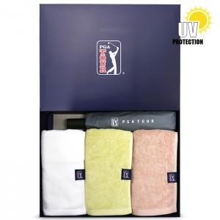

【상세/제작정보】 | ※인쇄옵션은 우산 기준입니다. ※타올 실크or자수인쇄는 별도문의 바랍니다.

【인쇄/포장옵션】 | 실크, 원단인쇄 / 포장지포장

【공급단가】 | 수량 | 100~ | 300~ | 500~ | 1,000~ | 3,000~
*VAT별도 | 단가 | 31,200원 | 30,720원 | 30,000원 | 28,800원 | 27,600원

【상품 URL】 | https://dev.easy1.co.kr:443/src/goods_detail.php?gdno=24590

